Sheet1
Pasūtījuma datums :
Pasūtījuma nr. :

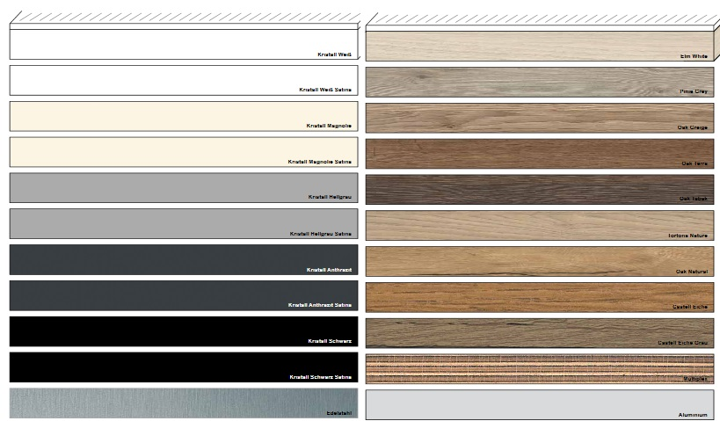
Matreiāla dekors:
Malas dekors:

Garums, mm | Cik malas aplīmēt | Platums, mm | Cik malas aplīmēt | Izgatavojamo detaļu skaits, gab.

 |  |  |  | 0

INFORMĀCIJA
*Klientam jānorāda gatavie izmēri detaļām (ar abs malu)

Matreiāla dekors:
Malas dekors:

Garums, mm | Cik malas aplīmēt | Platums, mm | Cik malas aplīmēt | Izgatavojamo detaļu skaits, gab.

 |  |  |  | 0

INFORMĀCIJA
*Klientam jānorāda gatavie izmēri detaļām (ar abs malu)

